スクリーニング
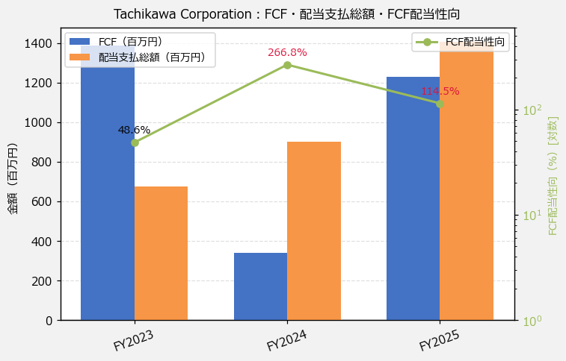
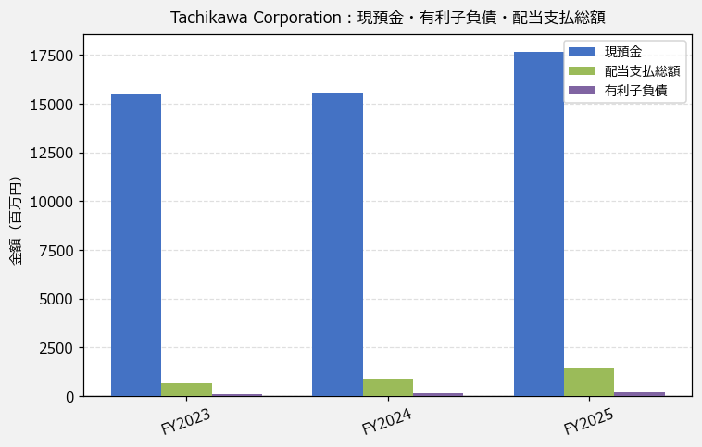
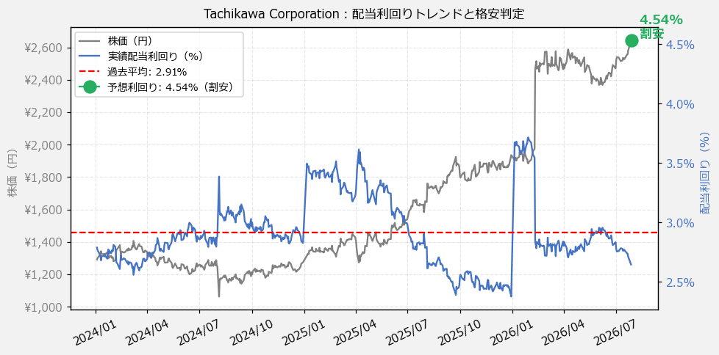
Tachikawa Corporation（7989） 財務スクリーニング 2026/07/28

現在株価（円） | ¥2,646
予想DPS（円） | ¥120
予想配当利回り | 4.54%

指標 | FY2023 | FY2024 | FY2025 | CAGR（3年）
EPS（円） | 134.75 | 139.41 | 161.17 | +9.4%
DPS実績（円） | 36.00 | 46.00 | 70.00 | +39.4%
EPS配当性向[%] | 26.7 | 33.0 | 43.4 | —
FCF（百万円） | 1,385.9 | 337.7 | 1,229.1 | -5.8%
FCF配当性向[%] | 48.6 | 266.8 | 114.5 | —
有利子負債（百万円） | 114.9 | 138.0 | 178.7 | +24.7%
現預金（百万円） | 15,463.0 | 15,538.0 | 17,675.0 | +6.9%
ネットキャッシュ（百万円） | 15,348.1 | 15,400.0 | 17,496.3 | +6.8%
グロス配当余裕[年] | 23.0 | 17.2 | 12.6 | —
ネット配当余裕[年] | 22.8 | 17.1 | 12.4 | —

【短信入力】
現預金（百万円） | 15,463.0 | 15,538.0 | 17,675.0
配当支払総額（百万円） | 673.0 | 901.0 | 1,407.0

